1
ИСХОДНИК

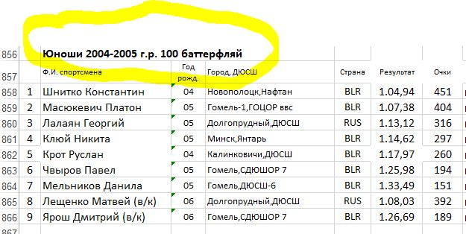

CSV- исправить athlete_group: Юноши 2004-2005 г. р., distance: 100, style: батерфляй

